Sheet1
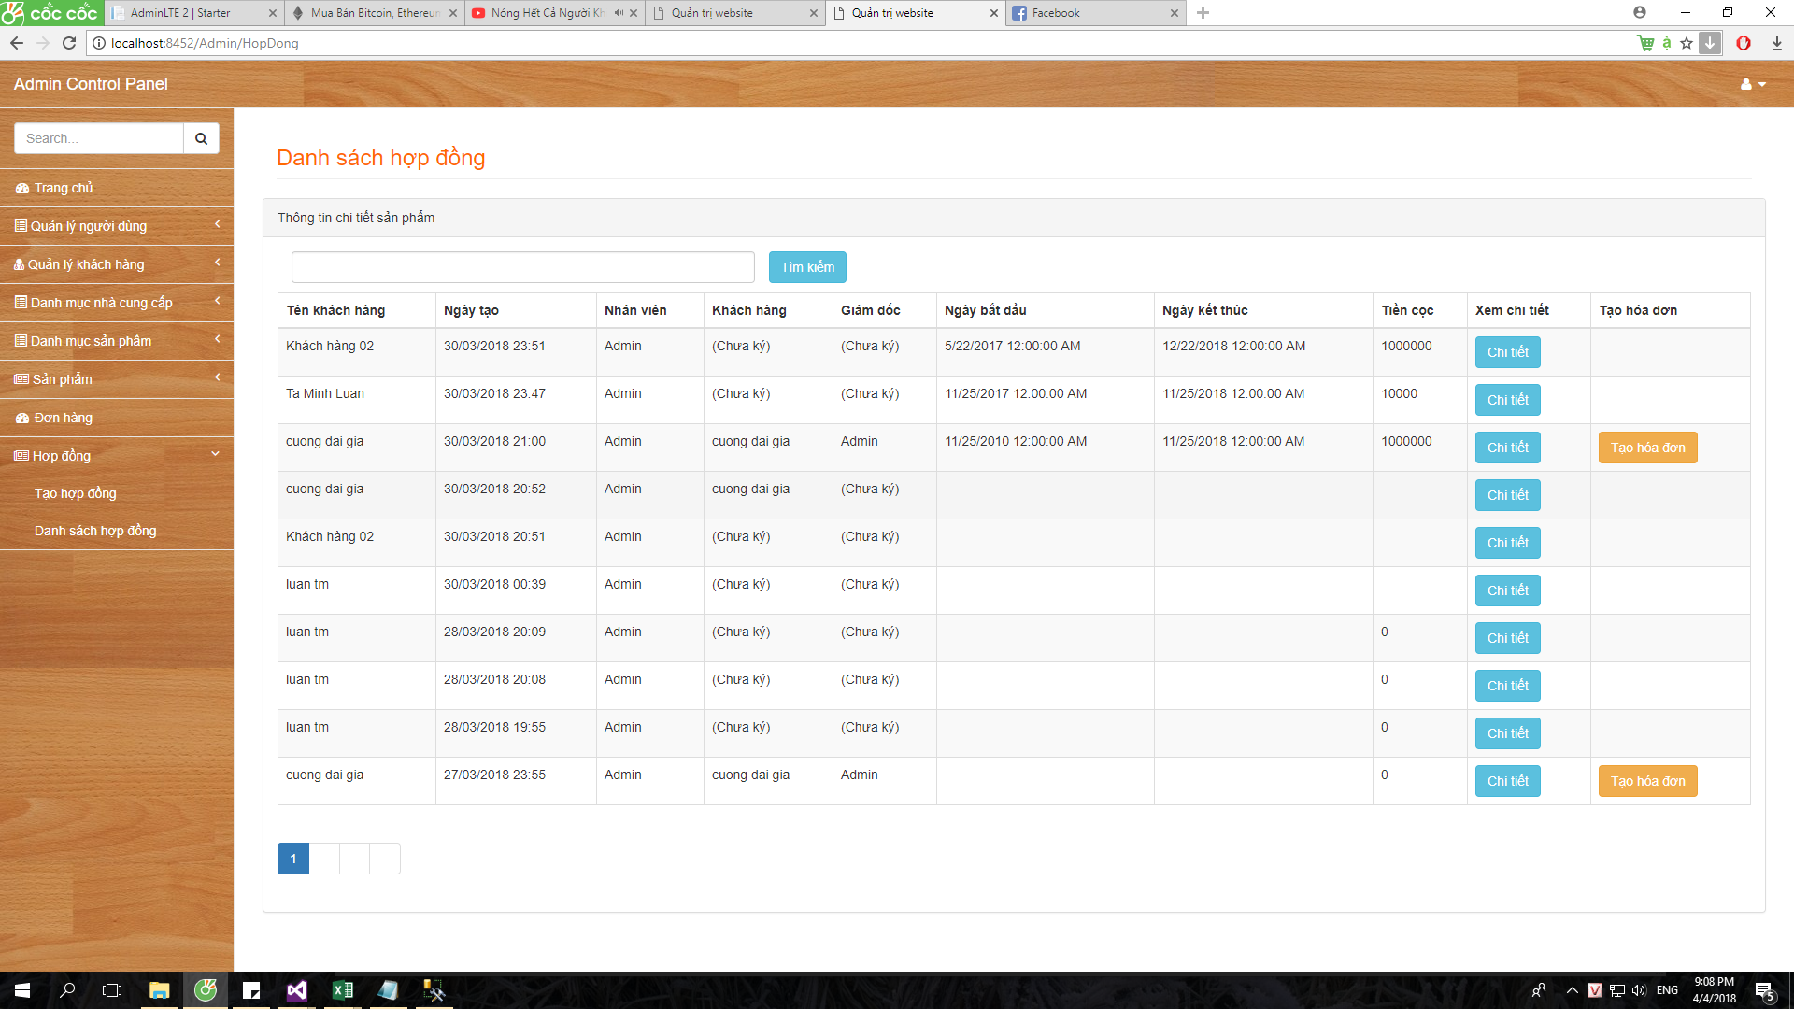
Danh sách hóa đơn
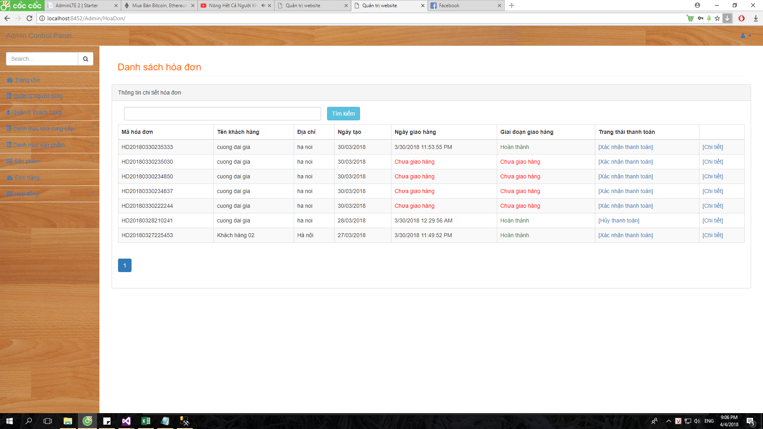

Danh sách hợp đồng

